Biyokimya
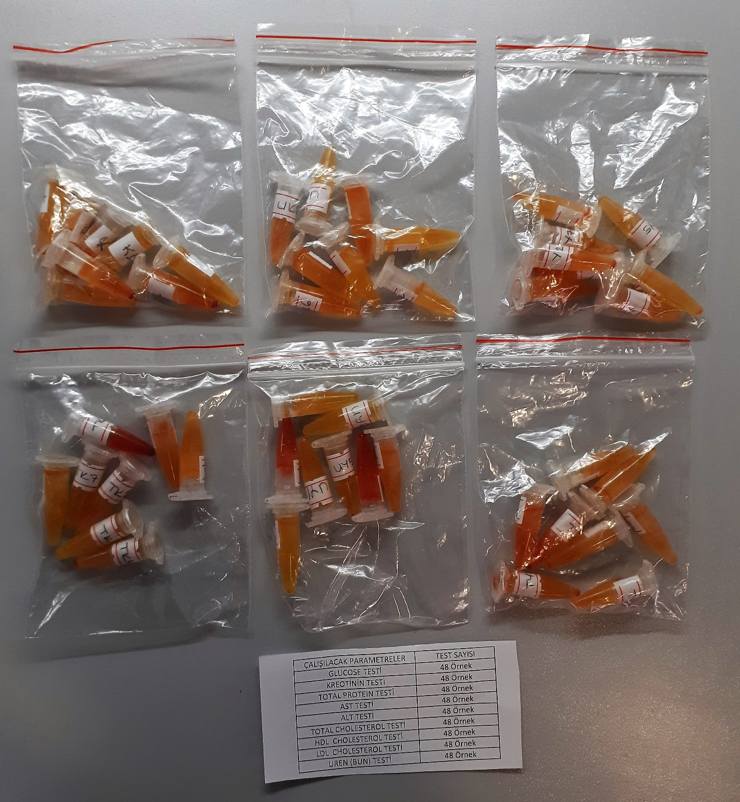
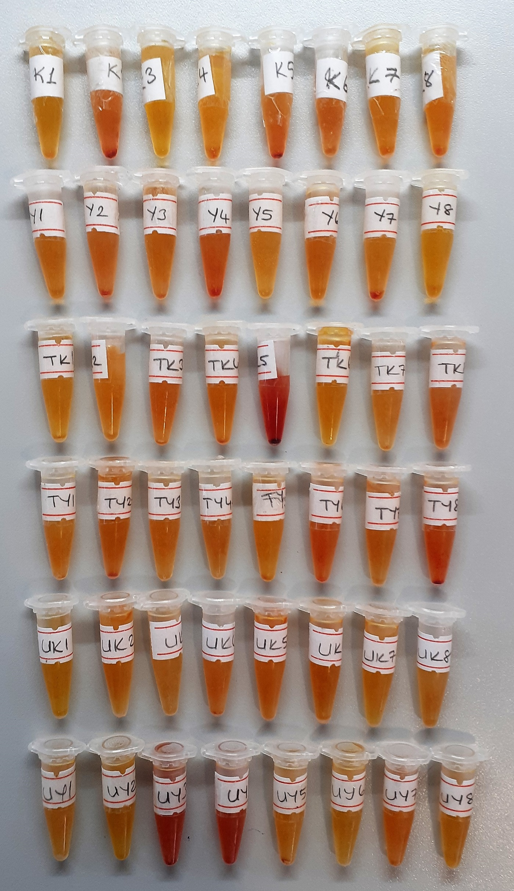
Numune Adı | LDL (mg/dl) | CHOL (mg/dl) | TP (g/dl) | AST (U/L) | ALT (U/L) | BUN (mg/dl) | CREA (mg/L) | GLU (mg/dl) | HDL (mg/dl) | NOT
K1 | 31.8 | 208.8 | 3.1 | 278 | 40 | 7.47 | 1.33 | 288 | 382 |  | Kullanılan cihaz: Mindray marka BS400 model tam otomatik biyokimya cihazı
K2 | 26.5 | 174.6 | 2.32 | 337 | 21 | 7.94 | 0.96 | 300 | 389 |  | LDL: LDL Cholesterol
K3 | 27.1 | 200.3 | 2.69 | 326 | 26 | 6.54 | 0.91 | 322 | 429 |  | CHOL: Total Cholesterol
K4 | 22.8 | 150.2 | 2.03 | 260 | 10 | 6.52 | 0.87 | 261 | 295 |  | TP: Total Protein
K5 | 19.5 | 155.1 | 2.45 | 295 | 18 | 7 | 0.92 | 304 | 422 | hemolizli | AST: Aspartat Aminotransferaz
K6 | 11.5 | 101.9 | 1.82 | 181 | 11 | 7.01 | 0.88 | 235 | 321 |  | ALT: Alanin Aminotransferaz
K7 | 15.6 | 162.9 | 2.19 | 236 | 13 | 6.59 | 0.78 | 284 | 320 |  | BUN: Blood Urea Nitrogen
K8 | 22.8 | 166.1 | 2.29 | 198 | 6 | 6.8 | 0.89 | 268 | 363 |  | CREA: Creatinine
Y1 | 16.3 | 133.6 | 1.76 | 158 | 10 | 6.07 | 0.9 | 255 | 299 |  | GLU: Glucose
Y2 | 23.3 | 138.7 | 1.92 | 235 | 18 | 6.02 | 1.04 | 282 | 326 |  | HDL: HDL Cholesterol
Y3 | 22.8 | 143.5 | 2.24 | 229 | 16 | 7 | 0.76 | 246 | 273
Y4 | 12.5 | 135.4 | 1.93 | 463 | 12 | 9.34 | 1.07 | 282 | 394 | hemolizli
Y5 | 13.2 | 147 | 2.34 | 215 | 19 | 8.41 | 1.02 | 241 | 311
Y6 | 15.1 | 164.3 | 2.67 | 278 | 16 | 7.03 | 1.02 | 301 | 315
Y7 | 105.7 | 155.2 | 2.17 | 216 | 9 | 7.48 | 0.99 | 254 | 389
Y8 | 93.8 | 181.3 | 2.58 | 239 | 14 | 6.51 | 0.85 | 336 | 355
TK1 | 73 | 178.3 | 2.12 | 238 | 5 | 6.53 | 0.89 | 228 | 409
TK2 | 75.8 | 135.6 | 2.56 | 282 | 13 | 7 | 0.82 | 274 | 306
TK3 | 25.1 | 203.7 | 2.68 | 272 | 12 | 7.1 | 0.93 | 295 | 436
TK4 | 33.8 | 213.5 | 2.48 | 307 | 12 | 6.55 | 0.84 | 315 | 340
TK5 | 16.5 | 161.1 | 2.9 | 316 | 17 | 8.87 | 0.98 | 286 | 343 | yüksek hemolizli
TK6 | 19 | 184.6 | 2.26 | 255 | 13 | 7 | 1.03 | 272 | 320
TK7 | 12 | 105.4 | 1.54 | 186 | 7 | 6.5 | 0.95 | 181 | 277
TK8 | 16 | 143 | 1.96 | 196 | 8 | 6.54 | 0.83 | 276 | 357
TY1 | 16 | 161.3 | 2.35 | 215 | 11 | 6.58 | 0.72 | 254 | 400
TY2 | 28.7 | 248.1 | 2.84 | 301 | 20 | 7.2 | 1.07 | 323 | 380
TY3 | 28.5 | 152.2 | 2.52 | 181 | 8 | 6.07 | 0.73 | 236 | 334
TY4 | 12.9 | 112.3 | 2.3 | 173 | 19 | 6.53 | 0.88 | 274 | 313
TY5 | 19.2 | 148.8 | 2.02 | 239 | 8 | 6.52 | 0.87 | 271 | 300
TY6 | 10.4 | 141.6 | 2.14 | 190 | 20 | 7.1 | 0.92 | 262 | 450
TY7 | 37 | 196.9 | 2.67 | 279 | 9 | 7.94 | 0.95 | 289 | 311
TY8 | 10.5 | 103.5 | 1.62 | 195 | 15 | 7.47 | 0.92 | 228 | 367 | hemolizli
UK1 | 10 | 130.3 | 1.83 | 162 | 6 | 6.54 | 0.93 | 227 | 434
UK2 | 18 | 193.4 | 2.15 | 222 | 17 | 7 | 0.82 | 281 | 425
UK3 | 10.2 | 107.9 | 1.48 | 158 | 9 | 7.02 | 0.89 | 220 | 378
UK4 | 16.5 | 155.7 | 2.12 | 275 | 17 | 7.37 | 0.8 | 269 | 361
UK5 | 16.6 | 155 | 2.03 | 300 | 18 | 6.53 | 0.78 | 257 | 340
UK6 | 26.6 | 167.9 | 2.13 | 221 | 12 | 7.03 | 0.78 | 263 | 364
UK7 | 21 | 200.7 | 2.86 | 236 | 13 | 6.51 | 0.86 | 290 | 386
UK8 | 15.2 | 136.8 | 1.93 | 323 | 18 | 6.5 | 0.86 | 240 | 356
UY1 | 13.2 | 162.4 | 2.35 | 281 | 10 | 7 | 0.96 | 259 | 375
UY2 | 35.9 | 232.7 | 3.02 | 338 | 13 | 6.55 | 0.87 | 316 | 347
UY3 | 29.4 | 179.1 | 2.62 | 289 | 16 | 7.43 | 0.8 | 279 | 361 | yüksek hemolizli
UY4 | 17.8 | 168 | 2.35 | 313 | 19 | 6.06 | 0.86 | 271 | 423 | yüksek hemolizli
UY5 | 24.5 | 184.4 | 2.37 | 252 | 12 | 6.54 | 0.74 | 261 | 404
UY6 | 28.8 | 187.1 | 2.18 | 423 | 15 | 6.52 | 0.91 | 281 | 342
UY7 | 24.4 | 223.9 | 2.78 | 297 | 12 | 7.01 | 0.7 | 266 | 461
UY8 | 23.2 | 218.4 | 2.55 | 324 | 17 | 7 | 0.73 | 281 | 421

